SW300
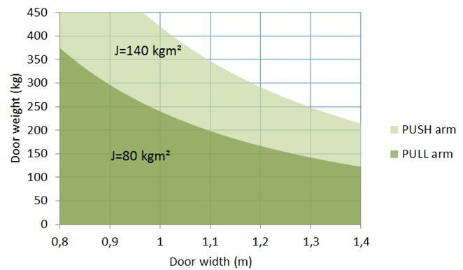
SW300
12345678
Hmotnost dveří:
0 | Kg

Šířka dveří:
0 | metr

Setrvačnost:
0.0

Ramenem PUSH
Dobrý!

Ramenem PULL
Dobrý!

SW200
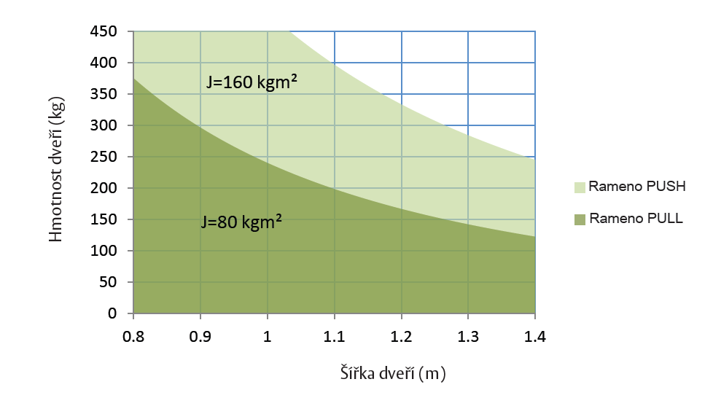
SW200
12345678
Hmotnost dveří:
0 | Kg

Šířka dveří:
0 | metr

Setrvačnost:
0.0

Ramenem PUSH
Dobrý!

Ramenem PULL
Dobrý!

SW150
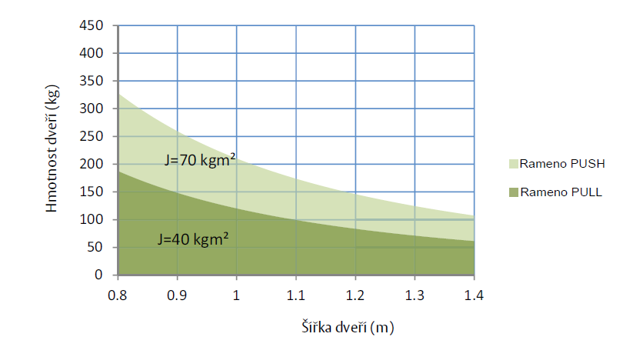
SW150
12345678
Hmotnost dveří:
0 | Kg

Šířka dveří:
0 | metr

Setrvačnost:
0.0

Ramenem PUSH
Dobrý!

Ramenem PULL
Dobrý!

